Dames de Saint-Tropez 26
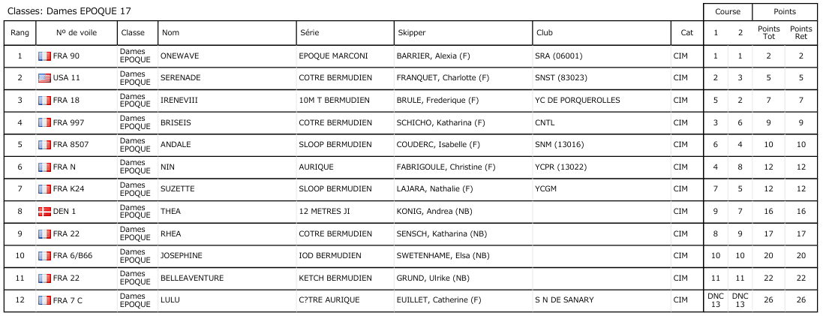
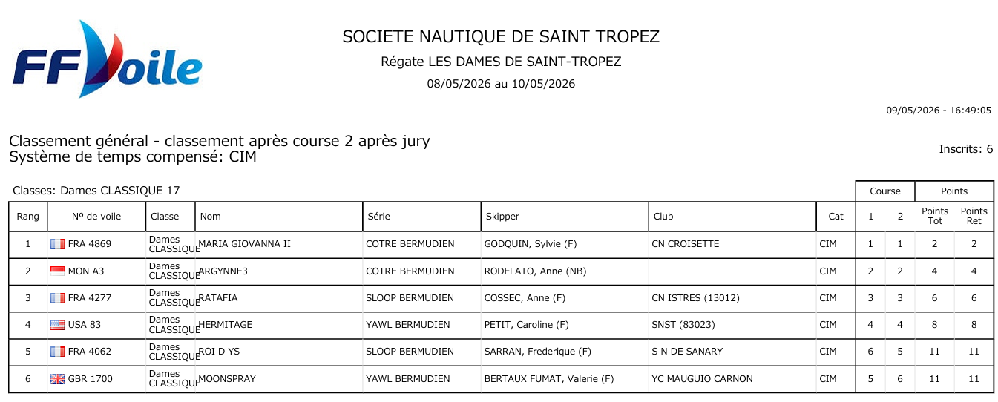
 | Dames de Saint-Tropez 2026 |  |  |  |  |  |  |  |  |  |  |  | Classements généraux par catégorie
Rgs | Ident | Concurrents | Skipper | Place au général | Participants | Cat. | Course 1 place points |  | Course 2 place points |  | Total événement | Rgs | Ident | Concurrents | Concurrents | Cat | Pts | C1 | C2
1 | FRA 90 | ONEWAVE | BARRIER, Alexia (F) | 1 | 12 | EP | 1 | 154 | 1 | 154 | 308 | 1 | FRA 4869 | MARIA GIOVANNA II | GODQUIN, Sylvie (F) | CL | 2 | 1 | 1
2 | FRA 4869 | MARIA GIOVANNA II | GODQUIN, Sylvie (F) | 1 | 6 | CL | 1 | 139 | 1 | 139 | 278 | 2 | MON A3 | ARGYNNE3 | RODELATO, Anne (NB) | CL | 4 | 2 | 2
3 | USA 11 | SERENADE | FRANQUET, Charlotte (F) | 2 | 12 | EP | 2 | 131 | 3 | 113 | 244 | 3 | FRA 4277 | RATAFIA | COSSEC, Anne (F) | CL | 6 | 3 | 3
4 | FRA 18 | IRENEVIII | BRULE, Frederique (F) | 3 | 12 | EP | 5 | 86 | 2 | 131 | 216 | 4 | USA 83 | HERMITAGE | PETIT, Caroline (F) | CL | 8 | 4 | 4
5 | MON A3 | ARGYNNE3 | RODELATO, Anne (NB) | 2 | 6 | CL | 2 | 107 | 2 | 107 | 214 | 5 | FRA 4062 | ROI D YS | SARRAN, Frederique (F) | CL | 11 | 6 | 5
6 | FRA 997 | BRISEIS | SCHICHO, Katharina (F) | 4 | 12 | EP | 3 | 113 | 6 | 73 | 187 | 6 | GBR 1700 | MOONSPRAY | BERTAUX FUMAT, Valerie (F) | CL | 11 | 5 | 6
7 | FRA 8507 | ANDALE | COUDERC, Isabelle (F) | 5 | 12 | EP | 6 | 73 | 4 | 99 | 172 | 1 | FRA 90 | ONEWAVE | BARRIER, Alexia (F) | EP | 2 | 1 | 1
8 | FRA 4277 | RATAFIA | COSSEC, Anne (F) | 3 | 6 | CL | 3 | 82 | 3 | 82 | 163 | 2 | USA 11 | SERENADE | FRANQUET, Charlotte (F) | EP | 5 | 2 | 3
9 | FRA N | NIN | FABRIGOULE, Christine (F) | 6 | 12 | EP | 4 | 99 | 8 | 50 | 149 | 3 | FRA 18 | IRENEVIII | BRULE, Frederique (F) | EP | 7 | 5 | 2
10 | FRA K24 | SUZETTE | LAJARA, Nathalie (F) | 7 | 12 | EP | 7 | 62 | 5 | 86 | 147 | 4 | FRA 997 | BRISEIS | SCHICHO, Katharina (F) | EP | 9 | 3 | 6
11 | USA 83 | HERMITAGE | PETIT, Caroline (F) | 4 | 6 | CL | 4 | 59 | 4 | 59 | 118 | 5 | FRA 8507 | ANDALE | COUDERC, Isabelle (F) | EP | 10 | 6 | 4
12 | DEN 1 | THEA | KONIG, Andrea (NB) | 8 | 12 | EP | 9 | 40 | 7 | 62 | 101 | 6 | FRA N | NIN | FABRIGOULE, Christine (F) | EP | 12 | 4 | 8
13 | FRA 22 | RHEA | SENSCH, Katharina (NB) | 9 | 12 | EP | 8 | 50 | 9 | 40 | 90 | 7 | FRA K24 | SUZETTE | LAJARA, Nathalie (F) | EP | 12 | 7 | 5
14 | FRA 6/B66 | JOSEPHINE | SWETENHAME, Elsa (NB) | 10 | 12 | EP | 10 | 29 | 10 | 29 | 58 | 8 | DEN 1 | THEA | KONIG, Andrea (NB) | EP | 16 | 9 | 7
15 | FRA 4062 | ROI D YS | SARRAN, Frederique (F) | 5 | 6 | CL | 6 | 17 | 5 | 37 | 54 | 9 | FRA 22 | RHEA | SENSCH, Katharina (NB) | EP | 17 | 8 | 9
16 | GBR 1700 | MOONSPRAY | BERTAUX FUMAT, Valerie (F) | 6 | 6 | CL | 5 | 37 | 6 | 17 | 54 | 10 | FRA 6/B66 | JOSEPHINE | SWETENHAME, Elsa (NB) | EP | 20 | 10 | 10
17 | FRA 22 | BELLEAVENTURE | GRUND, Ulrike (NB) | 11 | 12 | EP | 11 | 19 | 11 | 19 | 37 | 11 | FRA 22 | BELLEAVENTURE | GRUND, Ulrike (NB) | EP | 22 | 11 | 11
18 | FRA 7 C | LULU | EUILLET, Catherine (F) | 12 | 12 | EP | DNC | 0 | DNC | 0 | 0 | 12 | FRA 7 C | LULU | EUILLET, Catherine (F) | EP | 26 | DNC | DNC

Antibes 26
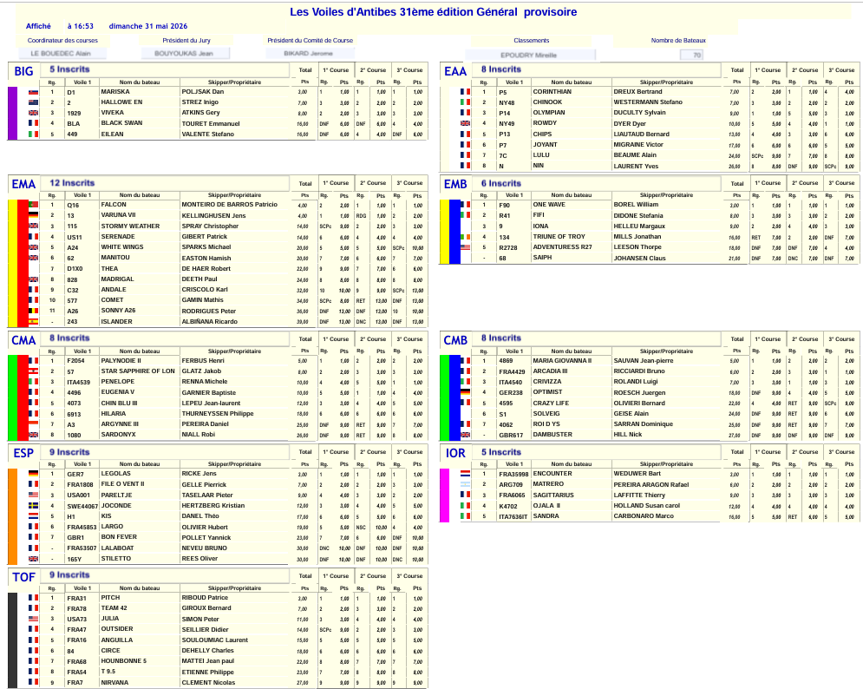
 | VOILES D'ANTIBES 2026 |  |  |  |  |  |  |  |  |  |  |  |  |  |  | Résultats détaillés
Rgs | Ident | Concurrents | Skipper | Place au général | Participants | Cat. | Course 1 place points |  | Course 2 place points |  | Course 3 place points |  | Total événement | Classe de réf. | Rgs Grp | Ident | Concurrents | Nom | Grp | Pts | C1 | C2 | C3
1 | Q16 | FALCON | MONTEIRO DE BARROS Patricio | 1 | 12 | EMA | 2 | 131 | 1 | 154 | 1 | 154 | 438 | BB | 1 | D1 | MARISKA | POLJSAK Dan | BB | 3 | 1 | 1 | 1
2 | 13 | VARUNA VII | KELLINGHUSEN Jens | 2 | 12 | EMA | 1 | 154 | 1 | 154 | 2 | 131 | 438 | EM | 2 | 2 | HALLOWE EN | STREZ Inigo | BB | 7 | 3 | 2 | 2
3 | F90 | ONE WAVE | BOREL William | 1 | 6 | EMB | 1 | 139 | 1 | 139 | 1 | 139 | 417 | BB | 3 | 1929 | VIVEKA | ATKINS Gery | BB | 8 | 2 | 3 | 3
5 | FRA35998 | ENCOUNTER | WEDUWER Bart | 1 | 5 | IOR | 1 | 135 | 1 | 135 | 1 | 135 | 405 | BB | 4 | BLA | BLACK SWAN | TOURET Emmanuel | BB | 16 | DNF | DNF | 4
4 | D1 | MARISKA | POLJSAK Dan | 1 | 5 | BB | 1 | 135 | 1 | 135 | 1 | 135 | 405 | BB | 5 | 449 | EILEAN | VALENTE Stefano | BB | 16 | DNF | 4 | DNF
7 | 4869 | MARIA GIOVANNA II | SAUVAN Jean-pierre | 1 | 8 | CMB | 1 | 145 | 2 | 118 | 2 | 118 | 380 | CM | 1 | Q16 | FALCON | MONTEIRO DE BARROS Patricio | EMA | 4 | 2 | 1 | 1
6 | F2054 | PALYNODIE II | FERBUS Henri | 1 | 8 | CMA | 1 | 145 | 2 | 118 | 2 | 118 | 380 | CM | 2 | 13 | VARUNA VII | KELLINGHUSEN Jens | EMA | 4 | 1 | 1 | 2
8 | FRA4429 | ARCADIA III | RICCIARDI Bruno | 2 | 8 | CMB | 2 | 118 | 3 | 96 | 1 | 145 | 359 | CM | 3 | 115 | STORMY WEATHER | SPRAY Christopher | EMA | 14 | 9 | 2 | 3
9 | P5 | CORINTHIAN | DREUX Bertrand | 1 | 8 | EA | 2 | 118 | 1 | 145 | 4 | 78 | 340 | CM | 4 | US11 | SERENADE | GIBERT Patrick | EMA | 14 | 6 | 4 | 4
10 | ITA4540 | CRIVIZZA | ROLANDI Luigi | 3 | 8 | CMB | 3 | 96 | 1 | 145 | 3 | 96 | 338 | CM | 5 | A24 | WHITE WINGS | SPARKS Michael | EMA | 20 | 5 | 5 | 10
11 | NY48 | CHINOOK | WESTERMANN Stefano | 2 | 8 | EA | 3 | 96 | 2 | 118 | 2 | 118 | 332 | CM | 6 | 62 | MANITOU | EASTON Hamish | EMA | 20 | 7 | 6 | 7
12 | 57 | STAR SAPPHIRE OF LON | GLATZ Jakob | 2 | 8 | CMA | 2 | 118 | 3 | 96 | 3 | 96 | 310 | CM | 7 | D1X0 | THEA | DE HAER Robert | EMA | 22 | 9 | 7 | 6
13 | P14 | OLYMPIAN | DUCULTY Sylvain | 3 | 8 | EA | 1 | 145 | 5 | 60 | 3 | 96 | 302 | CM | 8 | 828 | MADRIGAL | DEETH Paul | EMA | 24 | 8 | 8 | 8
14 | ARG709 | MATRERO | PEREIRA ARAGON Rafael | 2 | 5 | IOR | 2 | 100 | 2 | 100 | 2 | 100 | 300 | CM | 9 | C32 | ANDALE | CRISCOLO Karl | EMA | 32 | 10 | 9 | 13
15 | 115 | STORMY WEATHER | SPRAY Christopher | 3 | 12 | EMA | 9 | 40 | 2 | 131 | 3 | 113 | 284 | CM | 10 | 577 | COMET | GAMIN Mathis | EMA | 34 | 10 | DNF | DNF
17 | 4496 | EUGENIA V | GARNIER Baptiste | 4 | 8 | CMA | 5 | 60 | 1 | 145 | 4 | 78 | 283 | CM | 11 | A26 | SONNY A26 | RODRIGUES Peter | EMA | 36 | DNF | DNF | 10
16 | ITA4539 | PENELOPE | RENNA Michele | 3 | 8 | CMA | 4 | 78 | 5 | 60 | 1 | 145 | 283 | CM | - | 243 | ISLANDER | ALBIÑANA Ricardo | EMA | 39 | DNF | DNC | DNF
18 | NY49 | ROWDY | DYER Dyer | 4 | 8 | EA | 5 | 60 | 4 | 78 | 1 | 145 | 283 | CM | 1 | F2054 | PALYNODIE II | FERBUS Henri | CMA | 5 | 1 | 2 | 2
19 | US11 | SERENADE | GIBERT Patrick | 4 | 12 | EMA | 6 | 73 | 4 | 99 | 4 | 99 | 271 | CM | 2 | 57 | STAR SAPPHIRE OF LON | GLATZ Jakob | CMA | 8 | 2 | 3 | 3
20 | 2 | HALLOWE EN | STREZ Inigo | 2 | 5 | BB | 3 | 71 | 2 | 100 | 2 | 100 | 271 | CM | 3 | ITA4539 | PENELOPE | RENNA Michele | CMA | 10 | 4 | 5 | 1
21 | R41 | FIFI | DIDONE Stefania | 2 | 6 | EMB | 3 | 82 | 3 | 82 | 2 | 107 | 271 | CM | 4 | 4496 | EUGENIA V | GARNIER Baptiste | CMA | 10 | 5 | 1 | 4
22 | 9 | IONA | HELLEU Margaux | 3 | 6 | EMB | 2 | 107 | 4 | 59 | 3 | 82 | 248 | EA | 5 | 4073 | CHIN BLU III | LEPEU Jean-laurent | CMA | 12 | 3 | 4 | 5
23 | 1929 | VIVEKA | ATKINS Gery | 3 | 5 | BB | 2 | 100 | 3 | 71 | 3 | 71 | 242 | EA | 6 | 6913 | HILARIA | THURNEYSSEN Philippe | CMA | 18 | 6 | 6 | 6
24 | 4073 | CHIN BLU III | LEPEU Jean-laurent | 5 | 8 | CMA | 3 | 96 | 4 | 78 | 5 | 60 | 234 | EA | 7 | A3 | ARGYNNE III | PEREIRA Daniel | CMA | 25 | DNF | DNF | 7
25 | P13 | CHIPS | LIAUTAUD Bernard | 5 | 8 | EA | 4 | 78 | 3 | 96 | 6 | 44 | 218 | EA | 8 | 1080 | SARDONYX | NIALL Robi | CMA | 26 | DNF | DNF | 8
26 | FRA6065 | SAGITTARIUS | LAFFITTE Thierry | 3 | 5 | IOR | 3 | 71 | 3 | 71 | 3 | 71 | 213 | EA | 1 | P5 | CORINTHIAN | DREUX Bertrand | EA | 7 | 2 | 1 | 4
27 | A24 | WHITE WINGS | SPARKS Michael | 5 | 12 | EMA | 5 | 86 | 5 | 86 | 10 | 29 | 200 | EA | 2 | NY48 | CHINOOK | WESTERMANN Stefano | EA | 7 | 3 | 2 | 2
28 | 62 | MANITOU | EASTON Hamish | 6 | 12 | EMA | 7 | 62 | 6 | 73 | 7 | 62 | 197 | EA | 3 | P14 | OLYMPIAN | DUCULTY Sylvain | EA | 9 | 1 | 5 | 3
29 | D1X0 | THEA | DE HAER Robert | 7 | 12 | EMA | 9 | 40 | 7 | 62 | 6 | 73 | 175 | EA | 4 | NY49 | ROWDY | DYER Dyer | EA | 10 | 5 | 4 | 1
30 | 828 | MADRIGAL | DEETH Paul | 8 | 12 | EMA | 8 | 50 | 8 | 50 | 8 | 50 | 151 | EA | 5 | P13 | CHIPS | LIAUTAUD Bernard | EA | 13 | 4 | 3 | 6
31 | GER238 | OPTIMIST | ROESCH Juergen | 4 | 8 | CMB | DNF | 13 | 4 | 78 | 5 | 60 | 150 | EM | 6 | P7 | JOYANT | MIGRAINE Victor | EA | 17 | 6 | 6 | 5
32 | P7 | JOYANT | MIGRAINE Victor | 6 | 8 | EA | 6 | 44 | 6 | 44 | 5 | 60 | 148 | EM | 7 | 7C | LULU | BEAUME Alain | EA | 24 | 9 | 7 | 8
33 | 134 | TRIUNE OF TROY | MILLS Jonathan | 4 | 6 | EMB | DNF | 17 | 2 | 107 | DNF | 17 | 141 | EM | 8 | N | NIN | LAURENT Yves | EA | 26 | 8 | DNF | 9
34 | K4702 | OJALA II | HOLLAND Susan carol | 4 | 5 | IOR | 4 | 45 | 4 | 45 | 4 | 45 | 135 | EM | 1 | F90 | ONE WAVE | BOREL William | EMB | 3 | 1 | 1 | 1
35 | 6913 | HILARIA | THURNEYSSEN Philippe | 6 | 8 | CMA | 6 | 44 | 6 | 44 | 6 | 44 | 131 | EM | 2 | R41 | FIFI | DIDONE Stefania | EMB | 8 | 3 | 3 | 2
36 | R2728 | ADVENTURESS R27 | LEESON Thorpe | 5 | 6 | EMB | DNF | 17 | DNF | 17 | 4 | 59 | 92 | EM | 3 | 9 | IONA | HELLEU Margaux | EMB | 9 | 2 | 4 | 3
37 | 4595 | CRAZY LIFE | OLIVIERI Bernard | 5 | 8 | CMB | 4 | 78 | DNF | 13 | 9 | -3 | 87 | EM | 4 | 134 | TRIUNE OF TROY | MILLS Jonathan | EMB | 16 | DNF | 2 | DNF
38 | BLA | BLACK SWAN | TOURET Emmanuel | 4 | 5 | BB | DNF | 20 | DNF | 20 | 4 | 45 | 85 | EM | 5 | R2728 | ADVENTURESS R27 | LEESON Thorpe | EMB | 18 | DNF | DNF | 4
39 | 449 | EILEAN | VALENTE Stefano | 5 | 5 | BB | DNF | 20 | 4 | 45 | DNF | 20 | 85 | EM | - | 68 | SAIPH | JOHANSEN Claus | EMB | 21 | DNF | DNC | DNF
40 | S1 | SOLVEIG | GEISE Alain | 6 | 8 | CMB | DNF | 13 | DNF | 13 | 6 | 44 | 69 | EM | 1 | 4869 | MARIA GIOVANNA II | SAUVAN Jean-pierre | CMB | 5 | 1 | 2 | 2
41 | C32 | ANDALE | CRISCOLO Karl | 9 | 12 | EMA | 10 | 29 | 9 | 40 | 13 | -2 | 67 | EM | 2 | FRA4429 | ARCADIA III | RICCIARDI Bruno | CMB | 6 | 2 | 3 | 1
42 | ITA7636IT | SANDRA | CARBONARO Marco | 5 | 5 | IOR | 5 | 20 | DNF | 20 | 5 | 20 | 60 | EM | 3 | ITA4540 | CRIVIZZA | ROLANDI Luigi | CMB | 7 | 3 | 1 | 3
43 | A3 | ARGYNNE III | PEREIRA Daniel | 7 | 8 | CMA | DNF | 13 | DNF | 13 | 7 | 28 | 53 | EM | 4 | GER238 | OPTIMIST | ROESCH Juergen | CMB | 18 | DNF | 4 | 5
44 | 4062 | ROI D YS | SARRAN Dominique | 7 | 8 | CMB | DNF | 13 | DNF | 13 | 7 | 28 | 53 | EM | 5 | 4595 | CRAZY LIFE | OLIVIERI Bernard | CMB | 22 | 4 | DNF | 9
45 | A26 | SONNY A26 | RODRIGUES Peter | 11 | 12 | EMA | DNF | 8 | DNF | 8 | 10 | 29 | 46 | EM | 6 | S1 | SOLVEIG | GEISE Alain | CMB | 24 | DNF | DNF | 6
46 | 577 | COMET | GAMIN Mathis | 10 | 12 | EMA | 10 | 29 | DNF | 8 | DNF | 8 | 46 | EM | 7 | 4062 | ROI D YS | SARRAN Dominique | CMB | 25 | DNF | DNF | 7
47 | 7C | LULU | BEAUME Alain | 7 | 8 | EA | 9 | -3 | 7 | 28 | 8 | 13 | 38 | EM | - | GBR617 | DAMBUSTER | HILL Nick | CMB | 27 | DNF | DNF | DNF
49 | GBR617 | DAMBUSTER | HILL Nick | - | 8 | CMB | DNF | 13 | DNF | 13 | DNF | 13 | 38 | EM | 1 | FRA35998 | ENCOUNTER | WEDUWER Bart | IOR | 3 | 1 | 1 | 1
48 | 1080 | SARDONYX | NIALL Robi | 8 | 8 | CMA | DNF | 13 | DNF | 13 | 8 | 13 | 38 | EM | 2 | ARG709 | MATRERO | PEREIRA ARAGON Rafael | IOR | 6 | 2 | 2 | 2
50 | 68 | SAIPH | JOHANSEN Claus | - | 6 | EMB | DNF | 17 | DNC | 0 | DNF | 17 | 33 | EM | 3 | FRA6065 | SAGITTARIUS | LAFFITTE Thierry | IOR | 9 | 3 | 3 | 3
51 | N | NIN | LAURENT Yves | 8 | 8 | EA | 8 | 13 | DNF | 13 | 9 | -3 | 22 | IOR | 4 | K4702 | OJALA II | HOLLAND Susan carol | IOR | 12 | 4 | 4 | 4
52 | 243 | ISLANDER | ALBIÑANA Ricardo | - | 12 | EMA | DNF | 8 | DNC | 0 | DNF | 8 | 17 | IOR | 5 | ITA7636IT | SANDRA | CARBONARO Marco | IOR | 16 | 5 | DNF | 5

Porquerolles 26
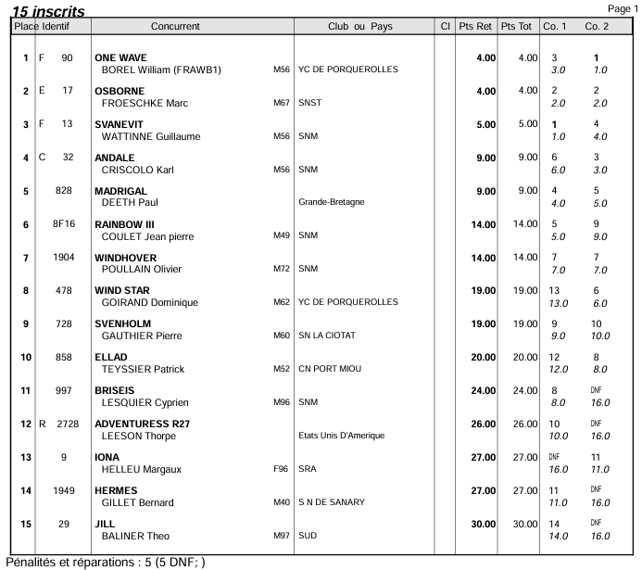
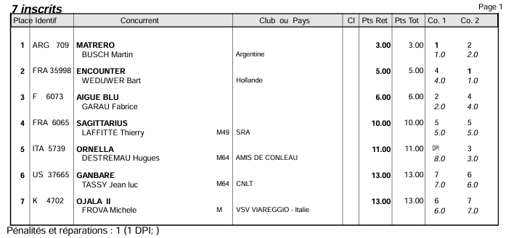
 |  | Porquerolle's Classic 2026 |  |  |  |  |  |  |  |  |  |  |  | Détail régates par catégorie
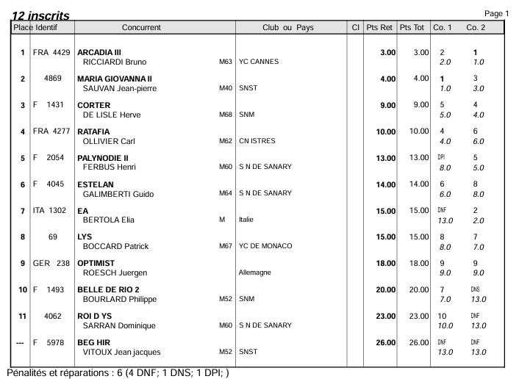
Rgs | Ident | Concurrents | Skipper | Place au général | Participants | Cat. | Course 1 place points |  | Course 2 place points |  | Total événement | Rgs | Ident | Concurrents | Nom | Classe | P Ret | c.1 | c.2
1 | FRA4429 | ARCADIA III | RICCIARDI Bruno | 1 | 12 | CM | 2 | 131 | 1 | 154 | 285 | 1 | 14 | SUMURUN | BOULLENGER Hugues | BC | 3.00 | 2 | 1
2 | F90 | ONE WAVE | BOREL William (FRAWB1) | 1 | 15 | EMB | 3 | 122 | 1 | 159 | 280 | 2 | 4496 | EUGENIA V | GARNIER Baptiste | BC | 3.00 | 1 | 2
3 | Q16 | FALCON | MONTEIRO DE BARROS Patricio | 1 | 10 | EMA | 2 | 125 | 1 | 150 | 275 | 3 | US83 | HERMITAGE | LE ROUX Geraud | BC | 7.00 | 4 | 3
4 | E17 | OSBORNE | FROESCHKE Marc | 2 | 15 | EMB | 2 | 137 | 2 | 137 | 274 | 4 | 1 | GAEL 1 | CREAC'H MICK | BC | 7.00 | 3 | 4
5 | F13 | SVANEVIT | WATTINNE Guillaume | 3 | 15 | EMB | 1 | 159 | 4 | 109 | 268 | 1 | FRA4429 | ARCADIA III | RICCIARDI Bruno | CM | 3.00 | 2 | 1
6 | 4869 | MARIA GIOVANNA II | SAUVAN Jean-pierre | 2 | 12 | CM | 1 | 154 | 3 | 113 | 267 | 2 | 4869 | MARIA GIOVANNA II | SAUVAN Jean-pierre | CM | 4.00 | 1 | 3
7 | ARG709 | MATRERO | BUSCH Martin | 1 | 7 | IOR | 1 | 142 | 2 | 113 | 255 | 3 | F1431 | CORTER | DE LISLE Herve | CM | 9.00 | 5 | 4
8 | P5 | CORINTHIAN | BAZIN Sebastien (FRACP11) | 1 | 9 | EA | 3 | 102 | 1 | 148 | 249 | 4 | FRA4177 | RATAFIA | OLLIVIER Carl | CM | 10.00 | 4 | 6
9 | P13 | CHIPS | LIAUTAUD Bernard (FRAQP5) | 2 | 9 | EA | 1 | 148 | 3 | 102 | 249 | 5 | F2054 | PALYNODIE II | FERBUS Henri | CM | 13.00 | DPI | 5
10 | P14 | OLYMPIAN | ODDO Philippe (CALMF1) | 3 | 9 | EA | 2 | 122 | 2 | 122 | 243 | 6 | F4045 | ESTELAN | GALIMBERTI Guido | CM | 14.00 | 6 | 8
11 | US11 | SERENADE | FRANQUET Charlotte (FRAGR18) | 2 | 10 | EMA | 1 | 150 | 4 | 90 | 240 | 7 | ITA1302 | EA | BERTOLA Elia | CM | 15.00 | DNF | 2
12 | 14 | SUMURUN | BOULLENGER Hugues | 1 | 4 | BC | 2 | 90 | 1 | 130 | 220 | 8 | 69 | LYS | BOCCARD Patrick | CM | 15.00 | 8 | 7
13 | 4496 | EUGENIA V | GARNIER Baptiste | 2 | 4 | BC | 1 | 130 | 2 | 90 | 220 | 9 | GER 238 | OPTIMIST | ROESCH Juergen | CM | 18.00 | 9 | 9
14 | 21 | SKYLARK OF 1937 | NEELY Josh | 3 | 10 | EMA | 4 | 90 | 2 | 125 | 215 | 10 | F1493 | BELLE DE RIO 2 | BOURLARD Philippe | CM | 20.00 | 7 | DNS
15 | 222 | BARUNA OF 1938 | MORSE Tony | 4 | 10 | EMA | 3 | 106 | 3 | 106 | 212 | 11 | 4062 | ROI D YS | SARRAN Dominique | CM | 23.00 | 10 | DNF
16 | FRA 35998 | ENCOUNTER | WEDUWER Bart | 2 | 7 | IOR | 4 | 69 | 1 | 142 | 212 | --- | F5978 | BEG HIR | VITOUX Jean jacques | CM | 26.00 | DNF | DNF
17 | C32 | ANDALE | CRISCOLO Karl | 4 | 15 | EMB | 6 | 87 | 3 | 122 | 208 | 1 | P5 | CORINTHIAN | BAZIN Sebastien (FRACP11) | EA | 4.00 | 3 | 1
18 | 828 | MADRIGAL | DEETH Paul | 5 | 15 | EMB | 4 | 109 | 5 | 97 | 206 | 2 | P13 | CHIPS | LIAUTAUD Bernard (FRAQP5) | EA | 4.00 | 1 | 3
19 | F1431 | CORTER | DE LISLE Herve | 3 | 12 | CM | 5 | 86 | 4 | 99 | 185 | 3 | P14 | OLYMPIAN | ODDO Philippe (CALMF1) | EA | 4.00 | 2 | 2
20 | F6073 | AIGUE BLU | GARAU Fabrice | 3 | 7 | IOR | 2 | 113 | 4 | 69 | 182 | 4 | 49 | TIGRIS | BARNES Andrew | EA | 10.00 | 4 | 6
21 | FRA4177 | RATAFIA | OLLIVIER Carl | 4 | 12 | CM | 4 | 99 | 6 | 73 | 172 | 5 | N | NIN | LAURENT Yves | EA | 10.00 | 5 | 5
22 | 8F16 | RAINBOW III | COULET Jean pierre | 6 | 15 | EMB | 5 | 97 | 9 | 58 | 155 | 6 | 7C | LULU | BEAUME Alain | EA | 13.00 | 6 | 7
23 | 1904 | WINDHOVER | POULLAIN Olivier | 7 | 15 | EMB | 7 | 77 | 7 | 77 | 153 | 7 | P7 | JOYANT | MIGRAINE Victor (FRAMV20) | EA | 14.00 | DNF | 4
24 | 22 | OISEAU DE FEU | FLOQUET Guillaume | 5 | 10 | EMA | 5 | 75 | 5 | 75 | 150 | 8 | H31 | ESTEREL | FLOTARD Francois | EA | 15.00 | 7 | 8
25 | ITA1302 | EA | BERTOLA Elia | 7 | 12 | CM | DNF | 8 | 2 | 131 | 139 | 9 | HM01 | ALCYON 1871 | FRILET Marc | EA | 17.00 | 8 | 9
26 | 49 | TIGRIS | BARNES Andrew | 4 | 9 | EA | 4 | 84 | 6 | 53 | 138 | 1 | Q16 | FALCON | MONTEIRO DE BARROS Patricio | EMA | 3.00 | 2 | 1
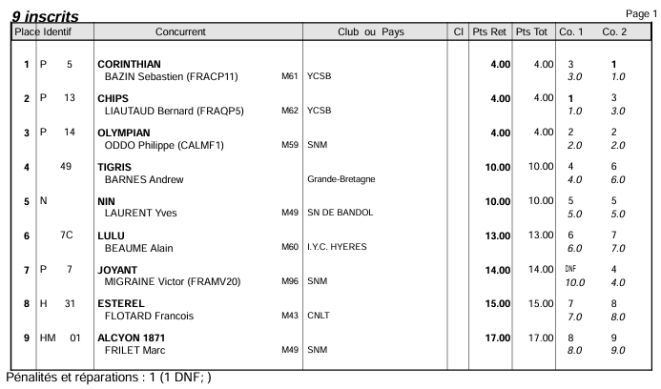
27 | N | NIN | LAURENT Yves | 5 | 9 | EA | 5 | 68 | 5 | 68 | 137 | 2 | US11 | SERENADE | FRANQUET Charlotte (FRAGR18) | EMA | 5.00 | 1 | 4
28 | F2054 | PALYNODIE II | FERBUS Henri | 5 | 12 | CM | 8 | 50 | 5 | 86 | 136 | 3 | 21 | SKYLARK OF 1937 | NEELY Josh | EMA | 6.00 | 4 | 2
29 | F4045 | ESTELAN | GALIMBERTI Guido | 6 | 12 | CM | 6 | 73 | 8 | 50 | 124 | 4 | 222 | BARUNA OF 1938 | MORSE Tony | EMA | 6.00 | 3 | 3
30 | E21 | EILEEN 1938 | PAQUIERO Jean | 6 | 10 | EMA | 6 | 61 | 6 | 61 | 122 | 5 | 22 | OISEAU DE FEU | FLOQUET Guillaume | EMA | 10.00 | 5 | 5
31 | 69 | LYS | BOCCARD Patrick | 8 | 12 | CM | 8 | 50 | 7 | 62 | 112 | 6 | E21 | EILEEN 1938 | PAQUIERO Jean | EMA | 12.00 | 6 | 6
32 | 478 | WIND STAR | GOIRAND Dominique | 8 | 15 | EMB | 13 | 23 | 6 | 87 | 110 | 7 | F18 | IRENE VIII | LE BOULAY Gwenhael | EMA | 15.00 | 7 | 8
33 | 728 | SVENHOLM | GAUTHIER Pierre | 9 | 15 | EMB | 9 | 58 | 10 | 49 | 107 | 8 | K14 | FLICA II | FALK Alexander | EMA | 18.00 | RET | 7
34 | FRA6065 | SAGITTARIUS | LAFFITTE Thierry | 4 | 7 | IOR | 5 | 50 | 5 | 50 | 100 | 9 | 180C | EILIDH | LE STRADIC Vincent | EMA | 19.00 | 8 | DNF
35 | 858 | ELLAD | TEYSSIER Patrick | 10 | 15 | EMB | 12 | 32 | 8 | 67 | 98 | --- | A26 | SONNY A26 | RODRIGUES Peter | EMA | 22.00 | DNF | DNF
36 | P7 | JOYANT | MIGRAINE Victor (FRAMV20) | 7 | 9 | EA | DNF | 11 | 4 | 84 | 95 | 1 | F90 | ONE WAVE | BOREL William (FRAWB1) | EMB | 4.00 | 3 | 1
37 | 7C | LULU | BEAUME Alain | 6 | 9 | EA | 6 | 53 | 7 | 39 | 92 | 2 | E17 | OSBORNE | FROESCHKE Marc | EMB | 4.00 | 2 | 2
38 | ITA5739 | ORNELLA | DESTREMAU Hugues | 5 | 7 | IOR | 8 | -3 | 3 | 90 | 87 | 3 | F13 | SVANEVIT | WATTINNE Guillaume | EMB | 5.00 | 1 | 4
39 | F18 | IRENE VIII | LE BOULAY Gwenhael | 7 | 10 | EMA | 7 | 48 | 8 | 35 | 83 | 4 | C32 | ANDALE | CRISCOLO Karl | EMB | 9.00 | 6 | 3
40 | US83 | HERMITAGE | LE ROUX Geraud | 3 | 4 | BC | 4 | 25 | 3 | 56 | 81 | 5 | 828 | MADRIGAL | DEETH Paul | EMB | 9.00 | 4 | 5
41 | 1 | GAEL 1 | CREAC'H MICK | 4 | 4 | BC | 3 | 56 | 4 | 25 | 81 | 6 | 8F16 | RAINBOW III | COULET Jean pierre | EMB | 14.00 | 5 | 9
42 | GER 238 | OPTIMIST | ROESCH Juergen | 9 | 12 | CM | 9 | 40 | 9 | 40 | 79 | 7 | 1904 | WINDHOVER | POULLAIN Olivier | EMB | 14.00 | 7 | 7
43 | 997 | BRISEIS | LESQUIER Cyprien | 11 | 15 | EMB | 8 | 67 | DNF | 7 | 74 | 8 | 478 | WIND STAR | GOIRAND Dominique | EMB | 19.00 | 13 | 6
44 | F1493 | BELLE DE RIO 2 | BOURLARD Philippe | 10 | 12 | CM | 7 | 62 | DNS | 8 | 70 | 9 | 728 | SVENHOLM | GAUTHIER Pierre | EMB | 19.00 | 9 | 10
45 | H31 | ESTEREL | FLOTARD Francois | 8 | 9 | EA | 7 | 39 | 8 | 25 | 64 | 10 | 858 | ELLAD | TEYSSIER Patrick | EMB | 20.00 | 12 | 8
46 | K14 | FLICA II | FALK Alexander | 8 | 10 | EMA | DNF | 10 | 7 | 48 | 58 | 11 | 997 | BRISEIS | LESQUIER Cyprien | EMB | 24.00 | 8 | DNF
47 | R2728 | ADVENTURESS R27 | LEESON Thorpe | 12 | 15 | EMB | 10 | 49 | DNF | 7 | 55 | 12 | R2728 | ADVENTURESS R27 | LEESON Thorpe | EMB | 26.00 | 10 | DNF
48 | 9 | IONA | HELLEU Margaux | 13 | 15 | EMB | DNF | 7 | 11 | 40 | 47 | 13 | 9 | IONA | HELLEU Margaux | EMB | 27.00 | DNF | 11
49 | 1949 | HERMES | GILLET Bernard | 14 | 15 | EMB | 11 | 40 | DNF | 7 | 47 | 14 | 1949 | HERMES | GILLET Bernard | EMB | 27.00 | 11 | DNF
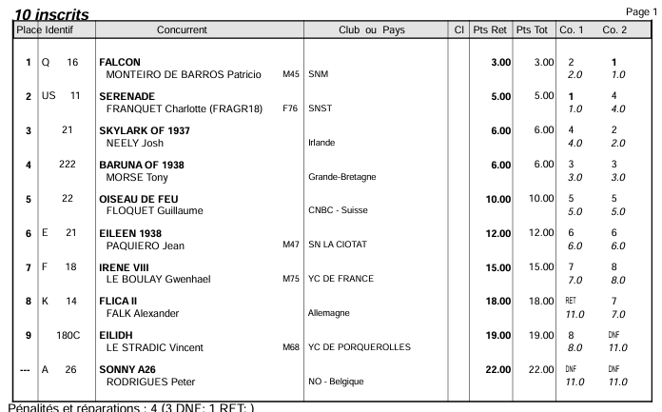
50 | US37665 | GANBARE | TASSY Jean luc | 6 | 7 | IOR | 7 | 14 | 6 | 32 | 46 | 15 | 29 | JILL | BALINER Theo | EMB | 30.00 | 14 | DNF
51 | K4702 | OJALA II | FROVA Michele | 7 | 7 | IOR | 6 | 32 | 7 | 14 | 46 | 1 | ARG709 | MATRERO | BUSCH Martin | IOR | 3.00 | 1 | 2
52 | 180C | EILIDH | LE STRADIC Vincent | 9 | 10 | EMA | 8 | 35 | DNF | 10 | 45 | 2 | FRA 35998 | ENCOUNTER | WEDUWER Bart | IOR | 5.00 | 4 | 1
53 | 4062 | ROI D YS | SARRAN Dominique | 11 | 12 | CM | 10 | 29 | DNF | 8 | 37 | 3 | F6073 | AIGUE BLU | GARAU Fabrice | IOR | 6.00 | 2 | 4
54 | HM01 | ALCYON 1871 | FRILET Marc | 9 | 9 | EA | 8 | 25 | 9 | 11 | 36 | 4 | FRA6065 | SAGITTARIUS | LAFFITTE Thierry | IOR | 10.00 | 5 | 5
55 | 29 | JILL | BALINER Theo | 15 | 15 | EMB | 14 | 15 | DNF | 7 | 21 | 5 | ITA5739 | ORNELLA | DESTREMAU Hugues | IOR | 11.00 | 8 | 3
56 | A26 | SONNY A26 | RODRIGUES Peter | --- | 10 | EMA | DNF | 10 | DNF | 10 | 20 | 6 | US37665 | GANBARE | TASSY Jean luc | IOR | 13.00 | 7 | 6
57 | F5978 | BEG HIR | VITOUX Jean jacques | --- | 12 | CM | DNF | 8 | DNF | 8 | 17 | 7 | K4702 | OJALA II | FROVA Michele | IOR | 13.00 | 6 | 7

TBS 26
 | TROPHEE BAILLI DE SUFFREN 2026 |  |  |  |  | SAINT-TROPEZ / MALTE |  |  |  |  |  |  |  |  |  | RESULTATS TROPHEE DU BAILLI DE SUFFREN 2026
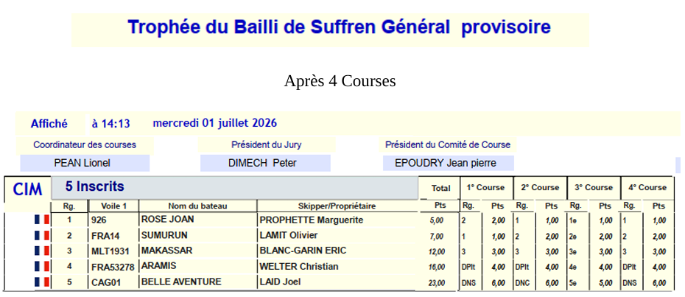
 |  |  |  |  |  |  |  |  |  |  |  |  |  |  |  | Pl. Gén. | Ident | Concurrents | Nom | cat | Points | C.1 | C.2 | C.3 | C.4
 |  |  |  |  |  |  |  |  |  |  |  |  |  |  |  | 1 | 926 | ROSE JOAN | PROPHETTE Marguerite | VT | 5 | 2 | 1 | 1 | 1
 |  |  |  |  |  |  |  |  |  |  |  |  |  |  |  | 2 | F14 | SUMURUN | LAMIT Olivier | VT | 7 | 1 | 2 | 2 | 2
 |  |  |  |  |  |  |  |  |  |  |  |  |  |  |  | 3 | MLT1931 | MAKASSAR | BLANC-GARIN Eric | SoT | 12 | 3 | 3 | 3 | 3
 |  |  |  |  |  |  |  |  |  |  |  |  |  |  |  | 4 | F53278 | ARAMIS | WELTER Christian | VT | 16 | 4 | 4 | 4 | 4
 |  |  |  |  |  |  |  |  |  |  |  |  |  |  |  | 5 |  | BELLE AVENTURE | LAID Joel | VT | 23 | DNS | DNC | 5 | DNS

 |  |  |  |  |  |  |  |  |  |  |  |  |  |  |  | Avec post-séparation de yachts de Tradition CIM uniquement
Rgs | Ident | Concurrents | Skipper | Place au général | Participants | Cat. | Course 1 place points |  | Course 2 place points |  | Course 3 place points |  | Course 4 place points |  | Total événement | Pl. Gén. | Ident | Concurrents | Nom | cat | Points | C.1 | C.2 | C.3 | C.4
1 | 926 | ROSE JOAN | PROPHETTE Marguerite | 1 | 4 | VT | 2 | 90 | 1 | 130 | 1 | 130 | 1 | 130 | 480 | 1 | 926 | ROSE JOAN | PROPHETTE Marguerite | VT | 5 | 2 | 1 | 1 | 1
2 | F14 | SUMURUN | LAMIT Olivier | 2 | 4 | VT | 1 | 130 | 2 | 90 | 2 | 90 | 2 | 90 | 400 | 2 | F14 | SUMURUN | LAMIT Olivier | VT | 7 | 1 | 2 | 2 | 2
3 | F53278 | ARAMIS | WELTER Christian | 3 | 4 | VT | 3 | 56 | 3 | 56 | 3 | 56 | 3 | 56 | 225 | 3 | F53278 | ARAMIS | WELTER Christian | VT | 12 | 3 | 3 | 3 | 3
4 |  | BELLE AVENTURE | LAID Joel | 4 | 4 | VT | DNS | 25 | DNC | 0 | 4 | 25 | DNS | 25 | 75 | 4 |  | BELLE AVENTURE | LAID Joel | VT | 19 | DNS | DNC | 4 | DNS

